m277dw
견 적 서

 |  | 귀하
전화 :
팩스 :
담당 :

아래와 같이 견적합니다.

견 적 합 계 :
견 적 일 자 : | 2016-11-11 11:07:20
결 재 조 건 :

품 명 | 규 격 | 수 량 | 단 가 | 금 액 | 세 액 | 합 계 액
 |  |  |  | - | - | -
컬러레이저 | HP CLJ MFP M277dw | 1 | 450,000 | 450,000 | 45,000 | 495,000 | 465000
 |  |  |  | - | - | -
 | 컬러인쇄속도: 18ppm | 흑백인쇄속도: 18ppm |  |  |  | - | -
 | 인쇄품질: 최대600 x 600dpi |  |  | - | - | -
 | 인쇄|팩스|스캔|복사 기능 |  |  |  | - | -
 | 스캔 해상도 : 300dpi |  |  | - | - | -
 | USB|유선|Mac 지원|256MB|33.6Kbps |  |  | - | - | -
 | 100매 용지 공급합 |  |  | - | - | -
 | 양면인쇄 기능 및 무선네트웍 기능 |  |  | - | - | -
기본제공토너 | 검정 1,500매 / 컬러 3색 700매 |  |  |  | - | -
추가 토너 | CF400X검정토너 (2,700매) | 1 | 91,818 | 91,818 | 9,182 | 101,000
 | CF401A파랑토너 (1,400매) | 1 | 79,091 | 79,091 | 7,909 | 87,000
 | CF402A파랑토너 (1,400매) | 1 | 79,091 | 79,091 | 7,909 | 87,000
 | CF403A파랑토너 (1,400매) | 1 | 79,091 | 79,091 | 7,909 | 87,000
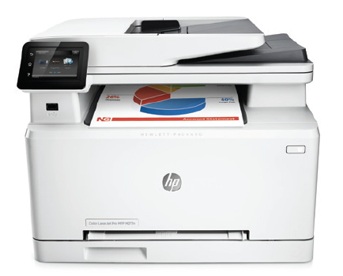

 |  |  |  | - | - | -
 |  |  |  | - | - | -
 |  |  |  | - | - | -
 |  |  |  | - | - | -
* 결제계좌 : |  |  | 합 계 | 779,091 | 77,909 | 857,000
* 견적담당 :
* REMARK

